상품제안서
알로 맥세이프 휴대용 무선 미니 선풍기 | 상품코드: S46716

 |  |  |  |  |  |  | 02-713-8555 | www.synergygift.co.kr
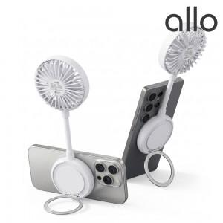

【상세/제작정보】

【인쇄/포장옵션】 | 레이저인쇄 / 포장지포장

【공급단가】 | 수량 | 30~ | 100~ | 500~ | 1,000~ | 2,000~
*VAT별도 | 단가 | 16,870원 | 16,210원 | 15,420원 | 15,020원 | 14,760원

【상품 URL】 | https://www.synergygift.co.kr:443/src/goods_detail.php?gdno=46716

